(양식3) 실습장비 활용계획서
‣ 별첨2 |  |  |  | 한이음 ICT멘토링 프로젝트 |  |  | 접수번호
실습장비 활용 계획서

※ 한이음 사이트와 동일하게 기재
프로젝트명 |  | [학점연계형]어플리케이션을 통한 보안공용냉장고
수행기간 |  | 2019. 3. 26. ~ 2019. 11. 30. ( 8개월) |  |  |  | 총 참여인원 (멘토, 교수, 멘티) | 5명

NO | 장비명 |  | 장비사진 |  | 신청장비 필요성 및 활용계획
1 | 라즈베리파이 GPIO 확장 DIY 키트 |  | 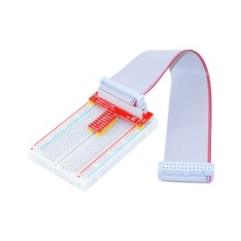 |  | GPIO를 활용하여 도어락을 사용이 필요 안전하고 편리한 사용을 위해 필요

2 | [NT117] Coms 디지털 테스터기 (LCD 창멀티테스터전압전류저항등 9개 항목) |  | 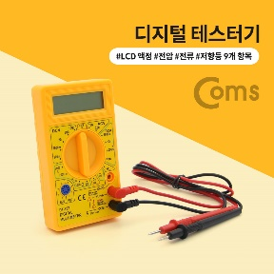 |  | 전자식 도어락이 전압을 측정이 오류난 경우 고장 혹은 장비 이상인지 확인에 필요

3 | 중형 푸쉬-풀 솔레노이드 -5V 혹은 6V (Medium Push-Pull Solenoid - 5V or 6V) |  | 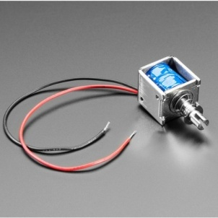 |  | 기존의 자물쇠와 달리 5V의 전압을 필요 전압을 바꿀 필요가 없어 설계의 단순화를 위해 필요

4 | SR04 초음파 센서 |  | 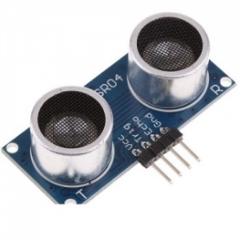 |  | 냉장고가 외부와 내부에 물체 확인을위해 필요

5 | [DHT11] 온습도 센서 |  | 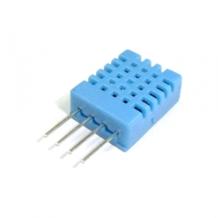 |  | 냉장고의 온도와 습도 상태를 확인을 위해 필요

6 | NS-IRHSM 인체 적외선 감지 센서 모듈 |  | 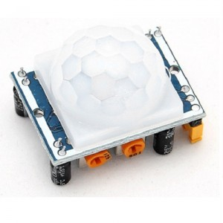 |  | 디지털 적외선 센서 냉장고 외부에 사람이 있는지 여부 확인에 필요

7 | 라즈베리파이 B+ |  | 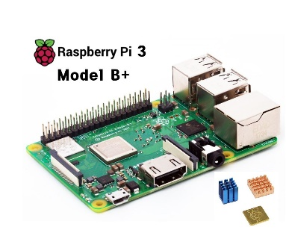 |  | 기존 구매한 카메라의 후면부 내부 촬영하기위해 추가 필요

8 | [Sandisk]MicroSD |  |  |  | 라즈베리파이에 사용할 SD카드 해당 SD카드에 라즈베리파이에 장착 리눅스 운영체제 및 프로그램 추가로 필요

9

10

